OCTUBRE
COTIZACIÓN PROPUESTA_MINERA PODEROSA_18.05.25
Nº | Cód. Artíc. | Artículo | Foto | Cant. | Costo Unit. (S/.) NO Incl. IGV | Tiempo Entrega | Detalles | Costo Total. (S/.) NO Incl. IGV | proveedor | Cod. Prod. Prov. | Obseraciones | costo $ | COSTO S/. | % | Resultado | Margen | Total | Cantidad | Costo MUESTRA Unidad | Movilidad | Total Producto | Tipo de Impresión | Costo impresión | Cant Color | Cant Lados | Cantidad por Millar | Costo Impresión | Empaq | Seguro CRT | Total | Costo S/. Sin IGV | I.G.V | TOTAL
1 | MANTA PERSONALIZADA |  | Imagen Referencial | 100 | S/. 23.90 | 5 a 7 días utiles | MANTA PERSONALIZADA Material: Micropolar Color: A elegir. Acabado: Remalle o ribeteado a los bordes -Logo bordado en uno de los extremos -Medidas aprox : 1.45 x 1 mt Presentacion: bolsa individual * Incluye 1 logo bordado Regular, en una esquina. * Arte y diseño debe ser facilitado por el cliente. | S/ 2,390.00 | TIENDA PUBLICITARIA UV EDGAR |  | 28 ICNL IGV | MUG VASCO S/ 19.12 | S/. 21.20 | 67 | S/. 14.21 | S/. 1,420.63 | S/. 35.41 | 100 | S/. 21.20 | S/. 70.00 | S/. 3,632.17 | Incluye | S/. 0.00 | 1 | 1 | 1 | S/. 0.00 | S/. 3.85 | S/. 54.54 | S/. 3,690.56 | S/. 36.91 | S/. 6.64 | S/. 43.55
2 | COEF-GP- 211025B | MUG ECOLOGICO | Imagen Referencial | 100 | S/. 14.50 | 5 a 7 días utiles | MUG ECOLOGICO Material: Fibra de trigo. Medidas: Altura: 17.5 cm, Ancho: 6 cm (Aprox). Capacidad: 450ml Colores: Rosado, celese, verde y natural. Presentación: Caja grupal, sin bolsa individual. *Incluye logo a 3 colores o full color en DTF a 1 lado. *Arte y diseño facilitado por el cliente. | S/ 1,450.00 | TIENDA PUBLICITARIA UV EDGAR |  | 28 ICNL IGV | MUG VASCO S/ 19.12 | S/. 21.20 | 67 | S/. 14.21 | S/. 1,420.63 | S/. 35.41 | 100 | S/. 21.20 | S/. 70.00 | S/. 3,632.17 | Incluye | S/. 0.00 | 1 | 1 | 1 | S/. 0.00 | S/. 3.85 | S/. 54.54 | S/. 3,690.56 | S/. 36.91 | S/. 6.64 | S/. 43.55
3 | CEPILLO ECOLOGICO |  | Imagen Referencial | 100 | S/. 7.99 | 5 a 7 días utiles | CEPILLO ECOLOGICO- GENERICO Material: Bambu Cerdas Suaves de colores surtidos. Presentación: Caja individual *Incluye logo a 1 o full color color por un lado. *Arte y diseño facilitado por el cliente. | S/ 799.00 | TIENDA PUBLICITARIA UV EDGAR |  | 28 ICNL IGV | MUG VASCO S/ 19.12 | S/. 21.20 | 67 | S/. 14.21 | S/. 1,420.63 | S/. 35.41 | 100 | S/. 21.20 | S/. 70.00 | S/. 3,632.17 | Incluye | S/. 0.00 | 1 | 1 | 1 | S/. 0.00 | S/. 3.85 | S/. 54.54 | S/. 3,690.56 | S/. 36.91 | S/. 6.64 | S/. 43.55
 |  |  |  |  |  |  | SUBTOTAL SIN IGV | S/ 4,639.00

COTIZACIÓN PROPUESTA_COMPAÑIA MINERIA LUREN_30.10.25
Nº | Cód. Artíc. | Artículo | Foto | Cant. | Costo Unit. (S/.) NO Incl. IGV | Tiempo Entrega | Detalles | Costo Total. (S/.) NO Incl. IGV | proveedor | Cod. Prod. Prov. | Obseraciones | costo $ | COSTO S/. | % | Resultado | Margen | Total | Cantidad | Costo MUESTRA Unidad | Movilidad | Total Producto | Tipo de Impresión | Costo impresión | Cant Color | Cant Lados | Cantidad por Millar | Costo Impresión | Empaq | Seguro CRT | Total | Costo S/. Sin IGV | I.G.V | TOTAL
1 | VASO ACERO- SUBLIMACION |  | 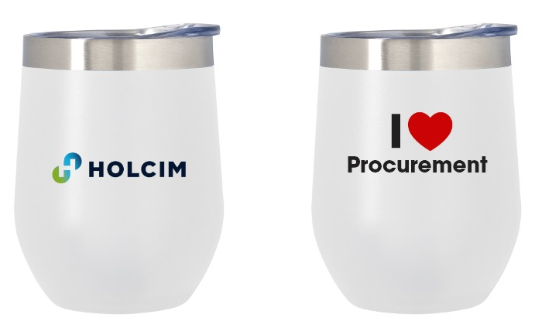 Imagen Referencial | 14 | S/. 42.90 | 5 a 7 días utiles | VASO ACERO- SUBLIMACION Descripcion: jarro Mug de acero inoxidable Material: acero inoxidable exterior e interior y tapa plastica Capacidad: 400 ml. Medidas: 11.5cm x 8 cm diametro Color: Blanco Aréa de impresión: En la parte superior. Presentación:Caja grupal *Incluye 3 logos a full color en sublimación *Arte diseño o logo a ser facilitado por Cliente | S/ 600.60 | TIENDA PUBLICITARIA UV EDGAR |  | 28 ICNL IGV | MUG VASCO S/ 19.12 | S/. 21.20 | 67 | S/. 14.21 | S/. 198.89 | S/. 35.41 | 14 | S/. 21.20 | S/. 70.00 | S/. 586.94 | Incluye | S/. 0.00 | 1 | 1 | 1 | S/. 0.00 | S/. 3.85 | S/. 8.86 | S/. 599.65 | S/. 42.83 | S/. 7.71 | S/. 50.54

